vlookup
Product | Price, kg |  | ID | Customer | email |  | ID | Product | Qty. (kg) |  | payment | discount
Apples | $3.10 |  | 610 | Ronnie Anderson | R.Anderson@gmail.com |  | 610 | Apples | 210 |  | 0 E-250 E | 0%
Biscuits | $1.00 |  | 622 | Lilly Smith | L.Smith@gmail.com |  | 610 | Lemons | 100 |  | 250E - 500 E | 3%
Cherries | $4.87 |  | 648 | Janet Farley | J.Farley@gmail.com |  | 798 | Apples | 70 |  | 500 E - 1000E | 7%
Grapes | $3.45 |  | 785 | Harold Clayton | H.Clayton@gmail.com |  | 622 | Pies | 120 |  | >=1000 E | 9%
Ice cream | $8.12 |  | 798 | Tom Boone | T.Boone@gmail.com |  | 798 | Sweets | 110
Lemons | $0.91 |  | 869 | Julie Irons | J. Irons@gmail.com |  | 622 | Biscuits | 35
Oranges | $1.15 |  | 886 | Marylin Bradley | M. Bradley@gmail.com |  | 869 | Apples | 150
Pies | $6.52 |  |  |  |  |  | 610 | Pies | 200
1
Sweets | $1.75 |  |  |  |  |  | 622 | Oranges | 190
PIES | $3.00
2
 |  |  | ID | Customer | e-mail | product
 |  |  | 622 | Lilly Smith | L.Smith@gmail.com | Pies
 | Price? |  | 645 | #N/A | =VLOOKUP(D14,D2:F8,2,FALSE) |  |  |  |  | payment | discount
3
PIES | 6.52 |  |  | Lilly Smith | =VLOOKUP(D14,D2:F8,2,TRUE) |  |  |  | 0 E-250 E | 0 | 0%
 |  |  |  |  |  |  |  |  | 250E - 500 E | 250 | 3%
 |  |  | Customer | ID | email |  |  |  | 500 E - 1000E | 500 | 7%
 |  |  | Lilly Smith | 622 | L.Smith@gmail.com |  |  |  | >=1000 E | 1000 | 9%
 |  |  | Julie Irons | 869 | J. Irons@gmail.com
 |  |  | Marylin Bradley | 886 | M. Bradley@gmail.com |  |  | Τι έκπτωση έχουν 400Ε? |  | 3% | =VLOOKUP(400,discount,2,TRUE)
4
 |  |  | Vlookup + Match for a fully dynamic column index
 |  |  | ID | Customer | email
 |  |  | 622 | Lilly Smith | L.Smith@gmail.com
 |  |  | 785 | Harold Clayton | H.Clayton@gmail.com |  |  | min price: | Lemons | =INDEX(A2:A11,MATCH(MIN(B2:B11),B2:B11,0))
 |  |  | 886 | Marylin Bradley | M. Bradley@gmail.com |  |  | ή | Lemons | =INDEX(A2:B11,MATCH(MIN(B2:B11),B2:B11,0),1)

5

ID | Customer | e-mail | Product | Qty. (kg) | Price | Cash | Discount | Total amount
610 | Ronnie Anderson | #N/A | Apples | 210 | 3.1 | 651 | 0.07 | 605.43
610 | Ronnie Anderson | #N/A | Lemons | 100 | 0.91 | 91 | 0 | 91
798 | Tom Boone | #N/A | Apples | 70 | 3.1 | 217 | 0 | 217
622 | Lilly Smith | #N/A | Pies | 120 | 6.52 | 782.4 | 0.07 | 727.632
798 | Tom Boone | #N/A | Sweets | 110 | 1.75 | 192.5 | 0 | 192.5
622 | Lilly Smith | #N/A | Biscuits | 35 | 1 | 35 | 0 | 35
869 | Julie Irons | #N/A | Apples | 150 | 3.1 | 465 | 0.03 | 451.05
610 | Ronnie Anderson | #N/A | Pies | 200 | 6.52 | 1304 | 0.09 | 1186.64
622 | Lilly Smith | #N/A | Oranges | 190 | 1.15 | 218.5 | 0 | 218.5

Πίνακας Δόσεων
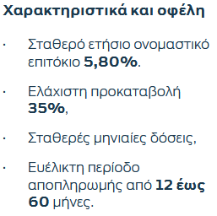
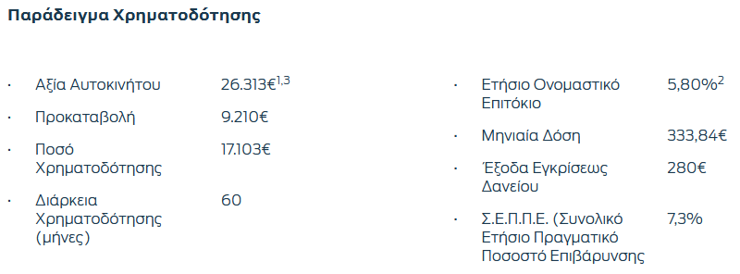
https://www.ford.gr/shop/next-steps/promotions/personal-offers
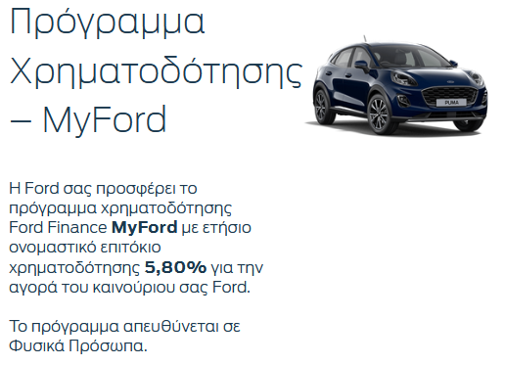

 |  |  |  |  |  |  |  | Αξία Αυτοκινήτου: | 26313
 |  |  |  |  |  |  |  | Προκαταβολή: | 9209.55 |  | 35%
 |  |  |  |  |  |  | PV (present value) | Ποσό χρηματοδότησης: | 17103.45
 |  |  |  |  |  |  | nper (number of periods) | Διάρκεια Χρηματοδότησης: | 60
 |  |  |  |  |  |  | r (rate) | Ετήσιο ονομαστικό επιτόκιο: | 6.40% | 0.60% | του Ν. 128/1975
 |  |  |  |  |  |  | pmt (payment) | Μηνιαία Δόση: | -333.85 €

ΠΙΝΑΚΑΣ ΔΟΣΕΩΝ

r= | 11%
 | Δάνειο
Μήνες | 10000 | 20000 | 30000 | 40000 | 50000 | 60000
12 | -875.79 € | -1,751.58 € | -2,627.37 € | -3,503.15 € | -4,378.94 € | -5,254.73 €
24 | -461.84 € | -923.69 € | -1,385.53 € | -1,847.38 € | -2,309.22 € | -2,771.07 €
36 | -324.41 € | -648.83 € | -973.24 € | -1,297.65 € | -1,622.07 € | -1,946.48 €
48 | -256.11 € | -512.22 € | -768.32 € | -1,024.43 € | -1,280.54 € | -1,536.65 €
60 | -215.45 € | -430.90 € | -646.35 € | -861.80 € | -1,077.25 € | -1,292.70 €

